Belegungsplanung 1. OG
Belegungsplanung 1. OG E 47

 | 44. | 40. | 39. | 35. | 32. | 28. |  | 24.
 | Steffen | Stefaniak | Endres | N.N. | N.N. | Basavina |  | STA
 | 45. | 41. |  | 36. | 33. | 29. |  | 25.
 | Rath | Richert |  | Seitz | Fernandez Lorca | Figge |  | Brachtendorf
 | 46. | 42. |  | 37. | 34. | 30. |  | 26.
 | N.N. | Eppink |  | Martinez Silva | Boecker | N.N. |  | STA
 | 47. | 43. |  | 38. |  | 31. |  | 27.
 | N.N. | N.N. |  | Angenendt |  | Fitze |  | Schaffrath
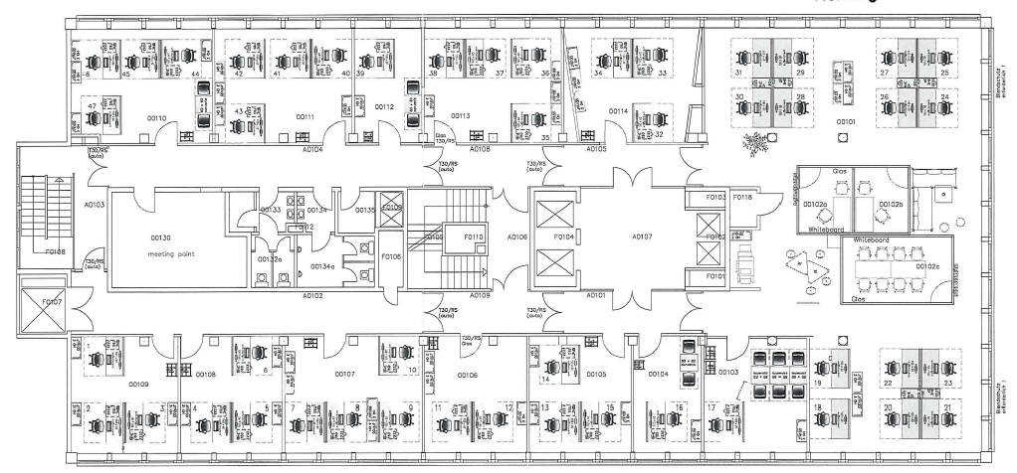

TT101
TT102

TT103

 | 1. | 4. | 7. | 11. | 13. | 16. | 17. | 18.
 | Kessler | Zimmermann | Leuther | Tetzel | Muck | Koppelmann (zieht ab Juni ins 2. OG.) | Heckmann | Lenz
 | 2. | 5. | 8. | 12. | 14. |  |  | 19.
 | Hoffmann | Blank | Schneider | Tunggal | Soraluce |  |  | Kwoczalla
 | 3. | 6. | 9. |  | 15. |  |  | 20.
 | Hennemeyer | N.N. | Wolter |  | N.N. |  |  | STA
 |  |  | 10. |  |  |  |  | 21.
 |  |  | Schäuble |  |  |  |  | Nestiakova
 |  |  |  |  |  |  |  | 22.
 |  |  |  |  |  |  |  | Domingo
 |  |  |  |  |  |  |  | 23.
 |  |  |  |  |  |  |  | Forsch

Belegungsplanung 2. OG
Belegungsplanung 2. OG E 47

 | 44. | 41. | 40. | 37. | 36. | 33. | 29. | 25.
 | Kalla | Noll | Diederichs | Schiffer | Lotze | Canis | Peters | N.N. Flex Room
 | 45. | 42. |  | 38. |  | 34. | 30. | 26.
 | Besprechungs-tisch | Zeyen |  | Schär |  | Born | Rabe | N.N. Flex Room
 | 46. | 43. |  | 39. |  | 35. | 31. | 27.
 | Hohenberg | Bächer |  | Peiker |  | Gansen | Darjan | N.N. Flex Room
 | 47. |  |  |  |  |  | 32. | 28.
 | Hansen |  |  |  |  |  | Weinert | N.N. Flex Room
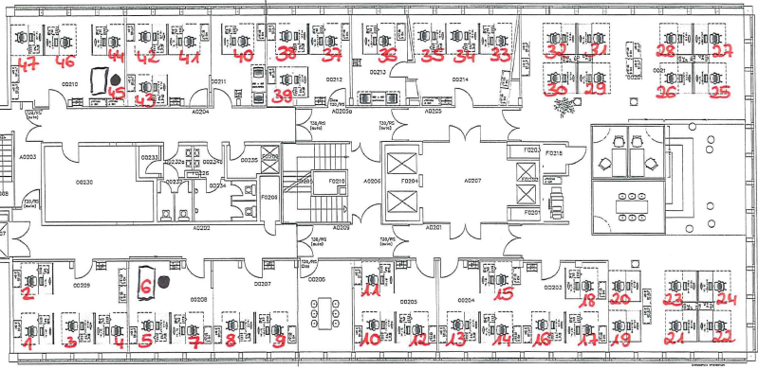

201

TT201
TT202

Auditorium

TT303
201

 | 1. | 5. | 8. |  | 10. | 13. | 16. | 19.
 | Hahn | Axmann | N.N. (Head of Intelligence) | Koppelmann (bis Juni im 1. OG.) | Posth | Engeländer | Kann | v.d. Velde
 | 2. | 6. | 9. |  | 11. | 14. | 17. | 20.
 | Badorf | Augstein | Kirschling |  | N.N. | Gerbaulet | Medina | Worrings
 | 3. | 7. |  |  | 12. | 15. | 18. | 21.
 | Evans | Rimbach |  |  | Jacobs | N.N. | N.N. | Schmidt
 | 4. |  |  |  |  |  |  | 22.
 | Pawletta |  |  |  |  |  |  | Poll
 |  |  |  |  |  |  |  | 23.
 |  |  |  |  |  |  |  | STA (Shan?)
 |  |  |  |  |  |  |  | 24.
 |  |  |  |  |  |  |  | Feige

